IED Bogotá-Región
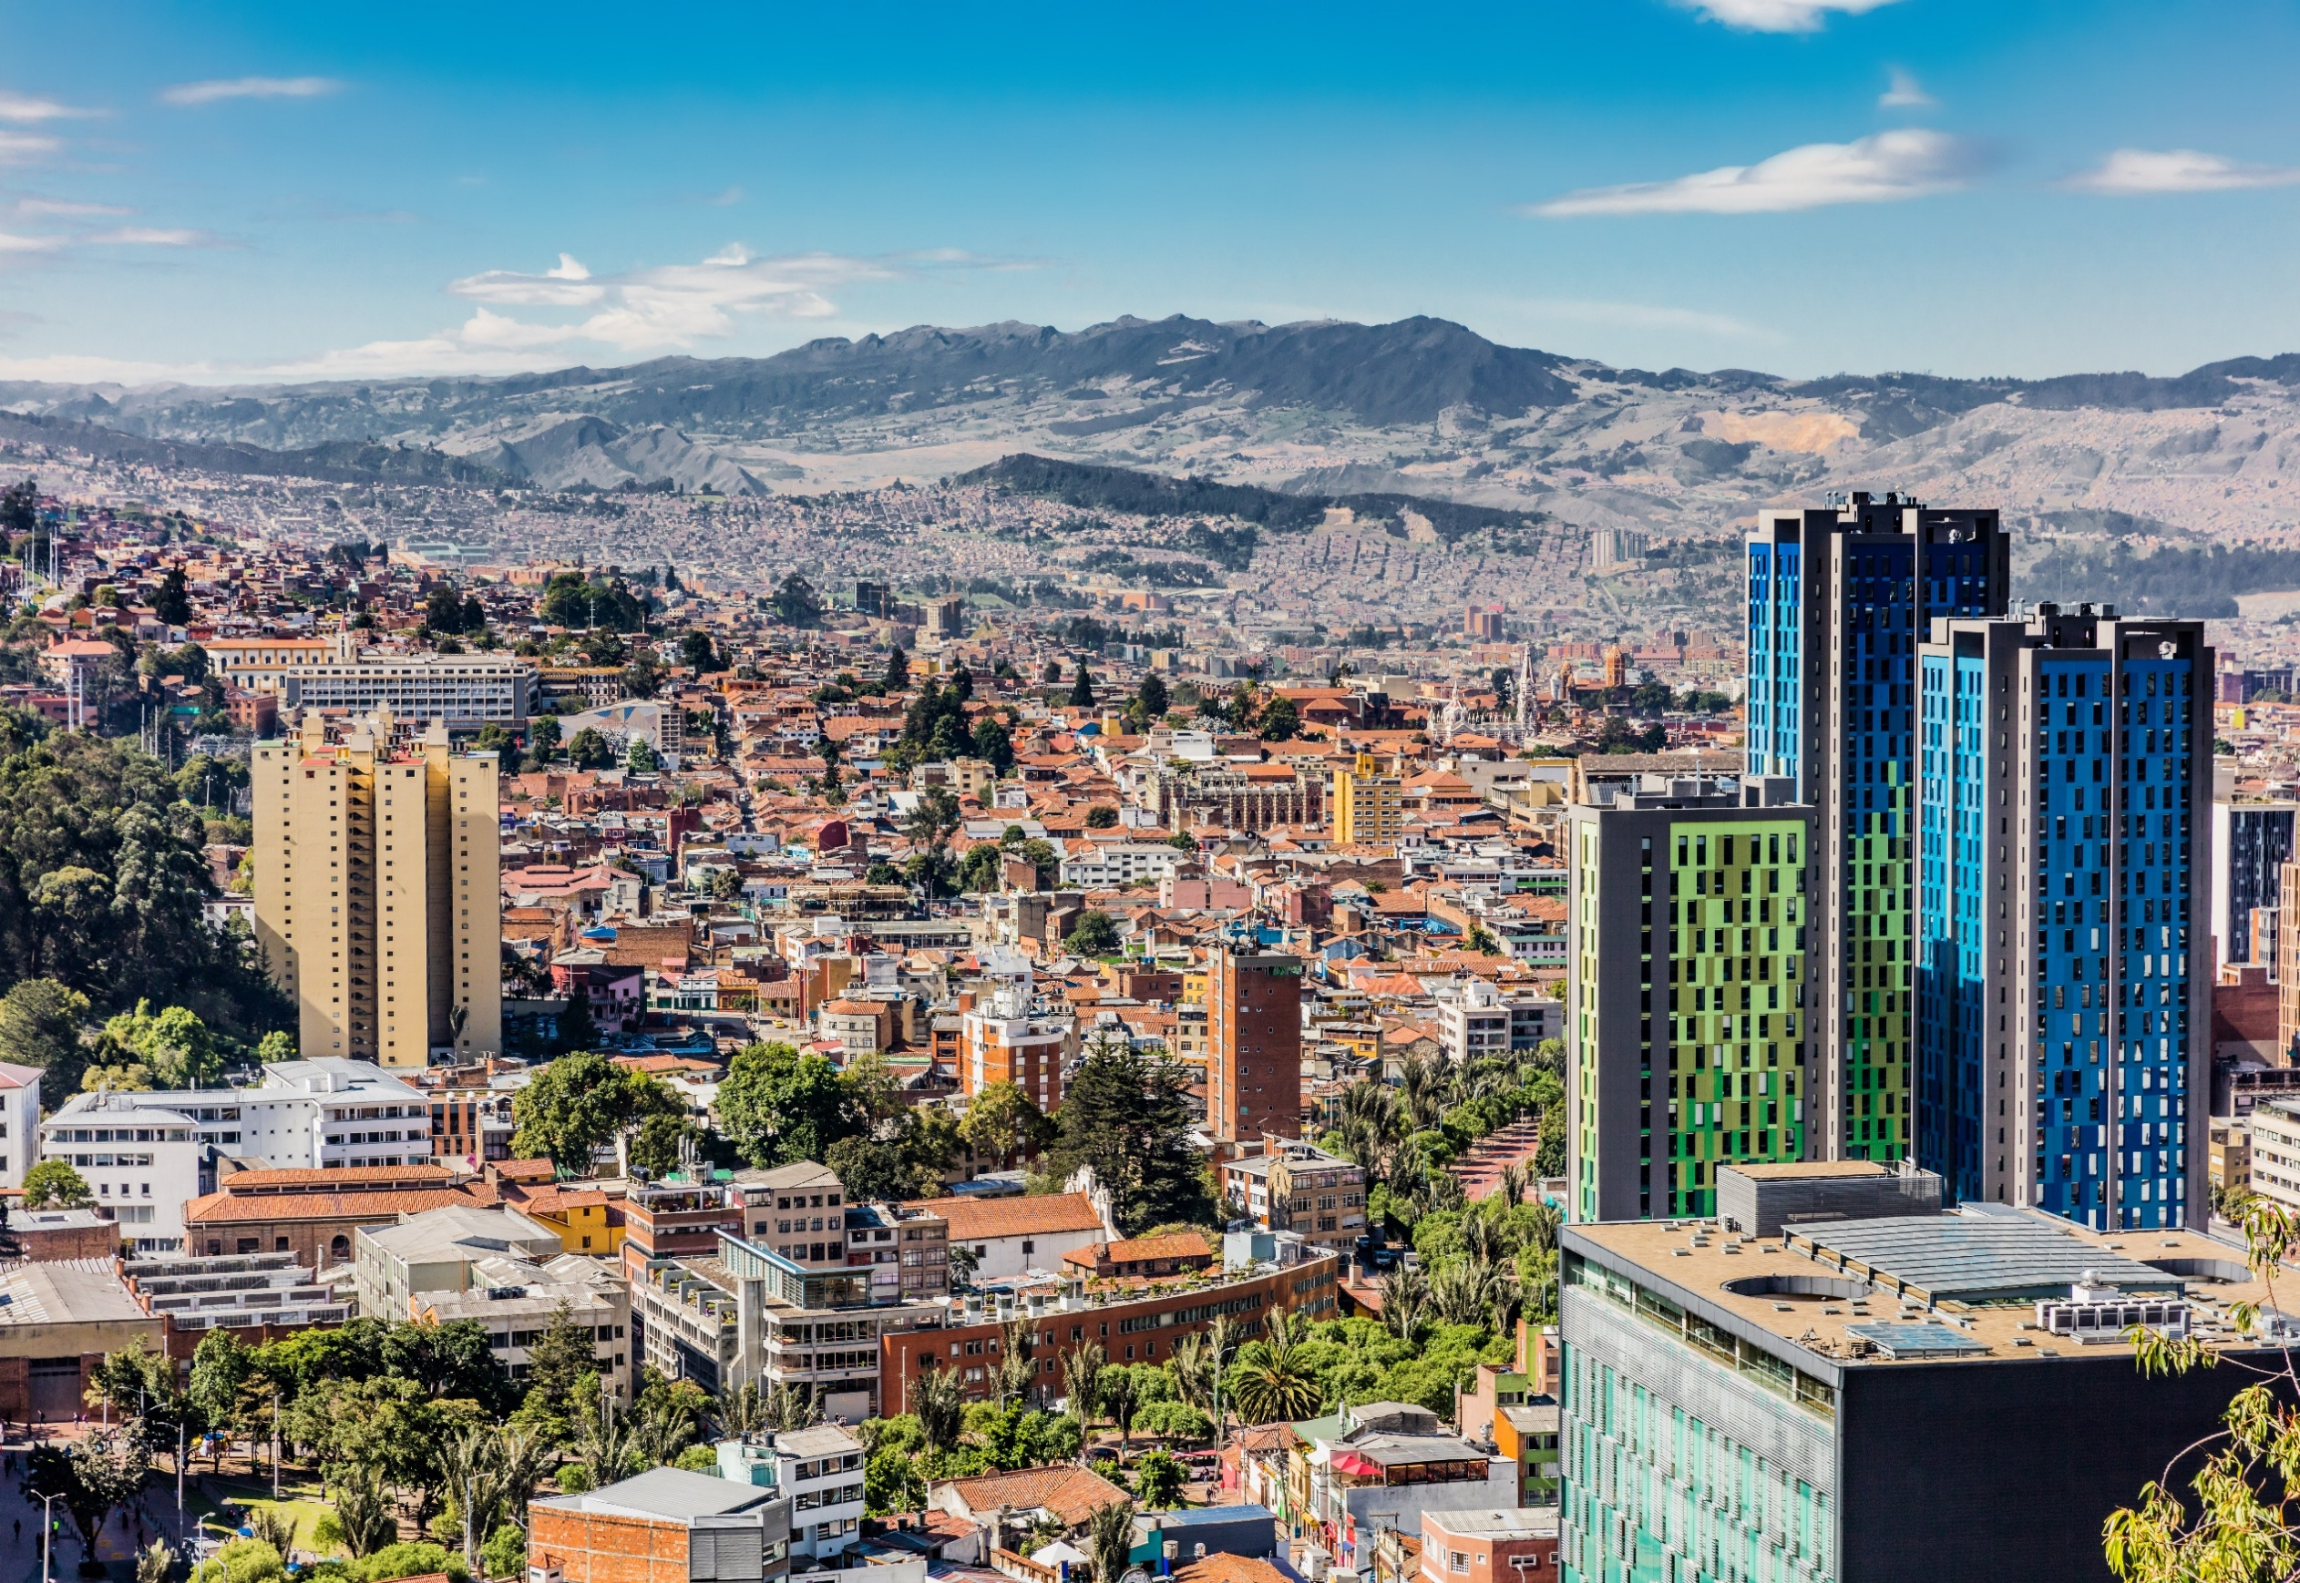

Inversión Extranjera Directa Bogotá - Región* Nueva y de Expansión
Periodo de análisis: 2024-2025 primer trimestre**

Inversión Extranjera Directa Bogotá-Región* Nueva y de Expansión Periodo de análisis: 2021 - 2024** Analítica de datos Diciembre 2024

* Bogotá-Región está conformada por la ciudad de Bogotá y los municipios de Cundinamarca que registraron inversión.
**Las cifras presentadas para el año 2024 y 2025 son preliminares y están sujetas a actualización con base en la información registrada en las fuentes y
las validaciones pertinentes.
Nota: los montos de inversión y empleos nuevos creados son valores estimados que realizan las fuentes de información usadas para este informe.

2. Montos de IED
Inversión Extranjera Directa Nueva y de Expansión en Bogotá-Región - Información histórica de 2021 a 2025 (primer trimestre)
Montos de IED 2021 - 2025 primer trimestre
Analítica de Datos
Junio 2025

 | Entre 2021 y 2025 (primer trimestre), Bogotá-Región alojó 481 proyectos de IED nueva y de expansión, valorados en USD 6.413 millones, y se estima que estos proyectos generaron más de 55.000 empleos.

Histórico de IED nueva y de expansión anual (2021-2024)
 | 2.1IED nueva y de expansión anual en Bogotá-Región (2021-2024)

 | Año | Número de proyectos | Inversión de capital | Empleos directos creados
 |  |  | USD millones
 | 2021 | 108 | 1,497 | 16,868
 | 2022 | 138 | 1,553 | 15,863
 | 2023 | 94 | 628 | 6,549
 | 2024 | 110 | 2,500 | 13,835
 | Total | 450 | 6,178 | 53,115

 | En el primer trimestre de 2025, se registraron 31 proyectos de inversión nueva y de expansión en Bogotá-Región, por una inversión estimada de USD 235 millones, y generando más de 2,7 mil empleos nuevos. La ciudad región vio un incremento en proyectos de inversión del 93,7% respecto al 2023, además, presentó una variación de 98,4% y 207,7% en montos de inversión y empleos creados, respectivamente frente al mismo periodo del año anterior. El crecimiento de los montos estimados de inversión permitió un aumento en los montos promedio de inversión, pasando de USD 7,3 millones en el primer trimestre de 2024 a USD 7,6 millones en el primer trimestre de 2025.
Histórico de IED nueva y de expansión a primer trimestre de cada año
 | 2.2 Comparación IED nueva y de expansión. Información acumulada a primer trimestre (2021-2025)

 |  | Número de proyectos |  | Inversión de capital |  | Empleos directos creados
 | Año | Proyectos | Tasa de crecimiento anual | Capex USD millones | Tasa de crecimiento anual | Empleos | Tasa de crecimiento anual
 | 2021 | 21 |  | 544 |  | 1,594
 | 2022 | 40 | 90.5% | 448 | -17.6% | 4,570 | 186.7%
 | 2023 | 15 | -62.5% | 55 | -87.7% | 1,123 | -75.4%
 | 2024 | 16 | 6.7% | 118 | 115.0% | 881 | -21.5%
 | 2025 | 31 | 93.8% | 235 | 98.4% | 2,711 | 207.7%
 | Total | 92 |  | 1,165 |  | 8,168
 | Datos en millones de dólares con precios corrientes
 | *Datos preliminares
 | Fuente: Invest in Bogota con base en información de certificaciones de inversión de IIB, fDi Markets y Orbis Crossborder. Los montos de inversión y empleos nuevos creados son valores estimados que realizan las fuentes de información usadas para este informe.

 | Bogotá-Región concentró el 67,4% de los proyectos, siendo la segunda participación más alta para un primer trimestre en los ultimos 5 años. Por su parte, el 36,9% de los montos estimados de inversión tuvieron como destino Bogotá - Región, y el 70,9% de los empleos estimados creados por proyectos de inversión extranjera directa nueva y de expansión en el primer trimestre de 2025. Esta participación muestra el papel que desempeña la ciudad-región como motor de la economía colombiana.

 | 2.3 Participación de la IED nueva y de expansión de Bogotá-Región en el total nacional (a primer trimestre de cada año)

 |  | Proyectos |  | Inversión de capital |  | Empleos directos creados
 | Año | Bogotá-Región | Total nacional | Bogotá-Región | Total nacional | Bogotá-Región | Total nacional
 | 2021 | 21 | 43 | 544 | 2,144 | 1,594 | 13,812
 | 2022 | 40 | 59 | 448 | 603 | 4,570 | 8,654
 | 2023 | 15 | 36 | 55 | 360 | 1,123 | 2,973
 | 2024 | 16 | 48 | 118 | 1,091 | 881 | 4,248
 | 2025 | 31 | 46 | 235 | 637 | 2,711 | 3,825
 | Datos en millones de dólares a precios corrientes
 | *Datos preliminares
 | Fuente: Invest in Bogota con base en información de certificaciones de inversión de IIB, fDi Markets y Orbis Crossborder. Los montos de inversión y empleos nuevos creados son valores estimados que realizan las fuentes de información usadas para este informe.

Proyectos de IED nueva y de expansión por región (primer trimestre)
Inversión de capital en IED nueva y de expansión por región (primer trimestre)
Empleos directos creados por la IED nueva y de expansión por región (primer trimestre)
 | 2021 | 49% | 51% | 25% | 75% | 12% | 88%
 | 2022 | 68% | 32% | 74% | 26% | 53% | 47%
 | 2023 | 42% | 58% | 15% | 85% | 38% | 62%
 | 2024 | 33% | 67% | 11% | 89% | 21% | 79%
 | 2025 | 67% | 33% | 37% | 63% | 71% | 29%

